Si vs CA
CALCUL SALAIRE DECEMBRE |  |  |  |  |  |  |  |  |  | 1%
Matricule | Nom | Poste | Qualification | Salaire | Prime fin d'annee | Absences | Bonus | CA HT | Prime/CA HT | Salaire Total Decembre
100 | Charles | Directeur Production | Cadre | 3,000 | 2,000 | 10 | 200 | 108000 | 1,080 | 114,290
101 | Roanne | Secretaire Commercial | Employe | 1,200 | 1,000 | 4 | 400 | 113,000 | 1,130 | 116,734
102 | Claire | Responaible Informatique | Agent de maitrise | 2,350 | 1,000 | 5 | 200 | 96000 | 960 | 100,515
103 | Frederic | Responsable Paye | Agent de maitrise | 2,250 | 1,000 | 6 | 200 | 98000 | 980 | 102,436
104 | Louis | Responsable Comptable | Agent de maitrise | 2,300 | 1,000 |  |  |  |  | 3,300 | qualification requise | Cadre
105 | Francoise | Secretaire comptable | Employe | 1,200 | 1,000 |  |  |  |  | 2,200 | montant de la prime si qualifié | 2000
106 | Cesar | Secretaire RH | Employe | 1,250 | 1,000 |  |  |  |  | 2,250 | montant de la prime si non qualifié | 1000
107 | Gaspard | Chef Comptable | Cadre | 3,400 | 2,000 |  |  |  |  | 5,400 | seuil absence | 4
108 | Remi | Chef du Personnel | Cadre | 3,350 | 2,000 |  |  |  |  | 5,350 | prime si 5 absences ou plus | 200
109 | Valerie | Receptionniste | Employe | 1,000 | 1,000 |  |  |  |  | 2,000 | prime si moins de 5 absences | 400
110 | Fred | Courrier | Employe | 1,050 | 1,000 |  |  |  |  | 2,050 | pourcentage du CA en prime : | 1%
111 | Marc | Responsable machines | Agent de maitrise | 1,800 | 1,000 |  |  |  |  | 2,800
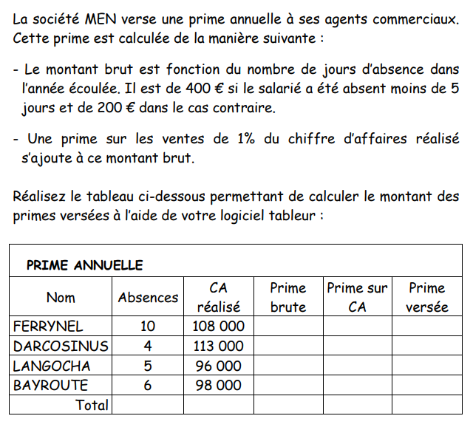
112 | Barbara | Directrice Financiere | Cadre | 3,890 | 2,000 |  |  |  |  | 5,890
113 | Emilie | Directrice Marketing | Cadre | 4,350 | 2,000 |  |  |  |  | 6,350
114 | Jenny | Secretaire Informatique | Employe | 1,340 | 1,000 |  |  |  |  | 2,340
115 | Lucien | Assistant Production | Agent de maitrise | 1,900 | 1,000 |  |  |  |  | 2,900
116 | Rene | Directeur Commercial | Cadre | 4,850 | 2,000 |  |  |  |  | 6,850
117 | Isabelle | Assistante Commerciale | Agent de maitrise | 2,340 | 1,000 |  |  |  |  | 3,340
118 | Patrick | Agent Commercial | Agent de maitrise | 3,000 | 1,000 |  |  |  |  | 4,000
119 | Jean rene | Agent Commercial | Agent de maitrise | 3,000 | 1,000 |  |  |  |  | 4,000
120 | Robert | Agent Commercial | Agent de maitrise | 3,000 | 1,000 |  |  |  |  | 4,000
121 | Roger | Agent Commercial | Agent de maitrise | 3,000 | 1,000 |  |  |  |  | 4,000

Graphique
Ensemble des ventes sur la période
 | 2015 | 2016 | 2017 | 2018
Nord Est | 32,000 | 34,500 | 34,200 | 35,600 | 136,300 |  |  |  |  |  | Nord Est | 136,300
Nord Ouest | 24,600 | 26,800 | 24,500 | 27,800 | 103,700 |  |  |  |  |  | Nord Ouest | 103,700
Sud Est | 34,500 | 33,650 | 37,900 | 38,900 | 144,950 |  |  |  |  |  | Sud Est | 144,950
Sud Ouest | 24,500 | 26,540 | 28,700 | 28,900 | 108,640 |  |  |  |  |  | Sud Ouest | 108,640
Centre | 12,400 | 14,500 | 16,700 | 12,400 | 56,000 |  |  |  |  |  | Centre | 56,000
total | 128,000 | 135,990 | 142,000 | 143,600 | 549,590 |  | ensemble des ventes sur la periode |  |  |  | total | 549,590

graphique
ensemble des ventes sur la periode
evolution des ventes dans le nord est
repartition des ventes en 2015
Evolution des ventes dans le Nord Est
repartition des ventes en 2018
evolution des ventes de toutes le regions
 |  |  |  |  |  |  | evolution des ventes dans le nord est

 | 2015 | 2016 | 2017 | 2018
Nord Est | 32,000 | 34,500 | 34,200 | 35,600

Répartition des ventes en 2015
 | 2015 | 2016 | 2017 | 2018
Nord Est | 32,000 | 34,500 | 34,200 | 35,600
Nord Ouest | 24,600 | 26,800 | 24,500 | 27,800 |  |  | repartition des ventes en 2015
Sud Est | 34,500 | 33,650 | 37,900 | 38,900
Sud Ouest | 24,500 | 26,540 | 28,700 | 28,900
Centre | 12,400 | 14,500 | 16,700 | 12,400
total | 128,000 | 135,990 | 142,000 | 143,600

Répartition des ventes en 2018
 | 2018 | 2015 | 2016 | 2017 | 2018
Nord Est | 35,600 | 32,000 | 34,500 | 34,200 | 35,600 |  | repartition des ventes en 2018
Nord Ouest | 27,800 | 24,600 | 26,800 | 24,500 | 27,800
Sud Est | 38,900 | 34,500 | 33,650 | 37,900 | 38,900
Sud Ouest | 28,900 | 24,500 | 26,540 | 28,700 | 28,900
Centre | 12,400 | 12,400 | 14,500 | 16,700 | 12,400
total | 143,600 | 128,000 | 135,990 | 142,000 | 143,600

Evolutions ventes toutes régions n/n-1
 | 2015 | 2016 | 2017 | 2018
Nord Est | 32,000 | 34,500 | 34,200 | 35,600 |  |  | evolution des ventes de toutes le regions
Nord Ouest | 24,600 | 26,800 | 24,500 | 27,800
Sud Est | 34,500 | 33,650 | 37,900 | 38,900 |  |  |  |  | 2016 | 2017 | 2018
Sud Ouest | 24,500 | 26,540 | 28,700 | 28,900 |  |  |  | Nord Est | 7.8% | -0.9% | 4.1%
Centre | 12,400 | 14,500 | 16,700 | 12,400 |  |  |  | Nord Ouest | 8.9% | -8.6% | 13.5%
total | 128,000 | 135,990 | 142,000 | 143,600 |  |  |  | Sud Est | -2.5% | 12.6% | 2.6%
 |  |  |  |  |  |  |  | Sud Ouest | 8.3% | 8.1% | 0.7%
 |  |  |  |  |  |  |  | Centre | 16.9% | 15.2% | -25.7%
 |  |  |  |  |  |  |  | total | 6.2% | 4.4% | 1.1%

 | 2015 | 2016 | 2017 | 2018
Nord Est | 32,000 | 34,500 | 34,200 | 35,600
Nord Ouest | 24,600 | 26,800 | 24,500 | 27,800
Sud Est | 34,500 | 33,650 | 37,900 | 38,900
Sud Ouest | 24,500 | 26,540 | 28,700 | 28,900
Centre | 12,400 | 14,500 | 16,700 | 12,400
total | 128,000 | 135,990 | 142,000 | 143,600

 | 2015 | 2016 | 2017 | 2018
Nord Est | 32,000 | 34,500 | 34,200 | 35,600 | 136,300 | 23.48%
Nord Ouest | 24,600 | 26,800 | 24,500 | 27,800 | 103,700 | 18.05%
Sud Est | 34,500 | 33,650 | 37,900 | 38,900 | 144,950 | 25.31%
Sud Ouest | 24,500 | 26,540 | 28,700 | 28,900 | 108,640 | 17.98%
Centre | 12,400 | 14,500 | 16,700 | 12,400 | 56,000 | 9.10%
total | 128,000 | 135,990 | 142,000 | 143,600

